スポンサー公告
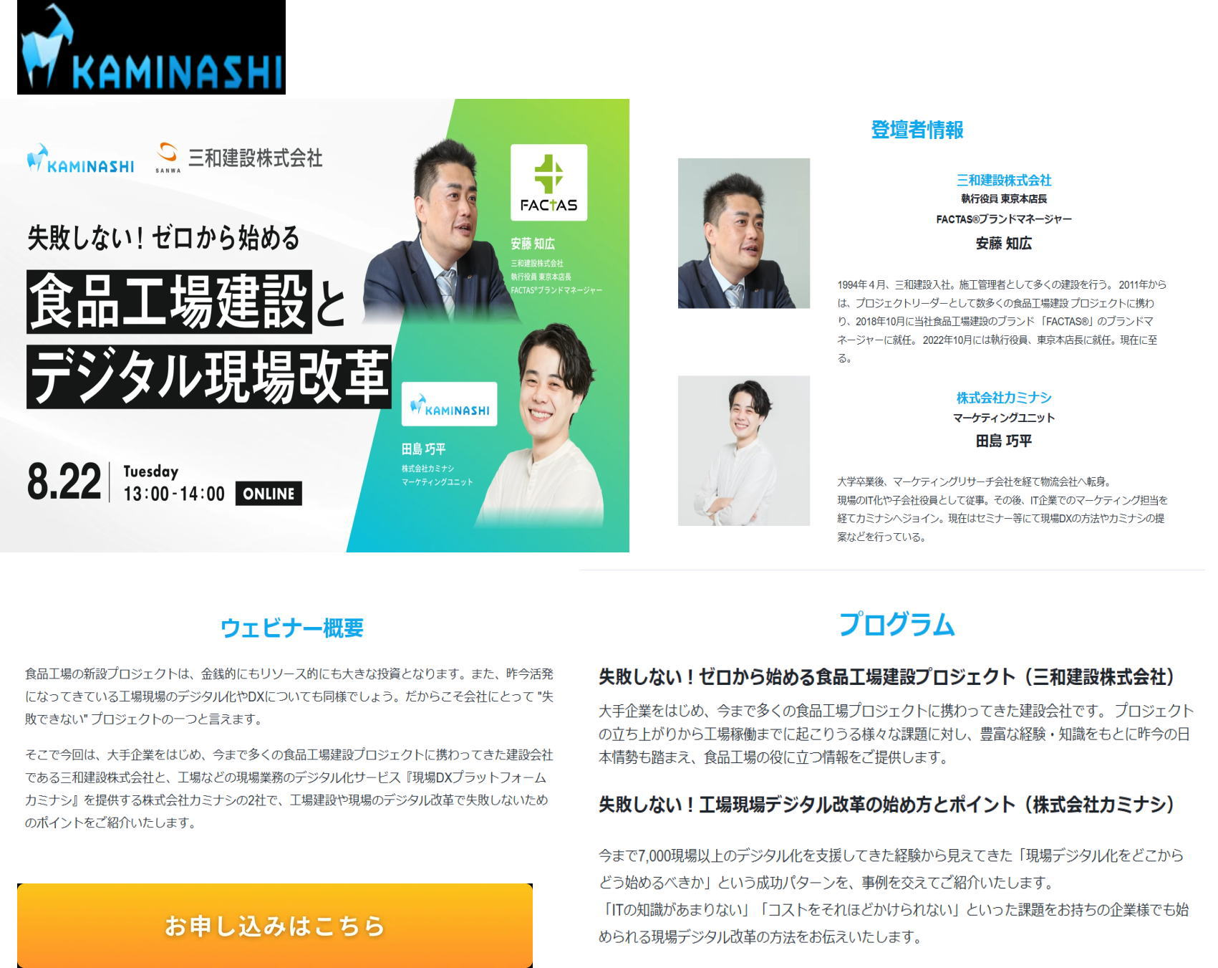

32(31) ノロウイルス関連情報
ノロウイルス指数平年同等 散発事故発生 |  |  |  |  |  |  |  | 出典:東京都感染症情報センター
 |  |  |  |  |  |  |  | （最近５年間の週値の比較） ノロウイルスの感染周期は4年ですね 前回は2018年

東京都は レベル 2 全国平均 (レベル2) 2.48

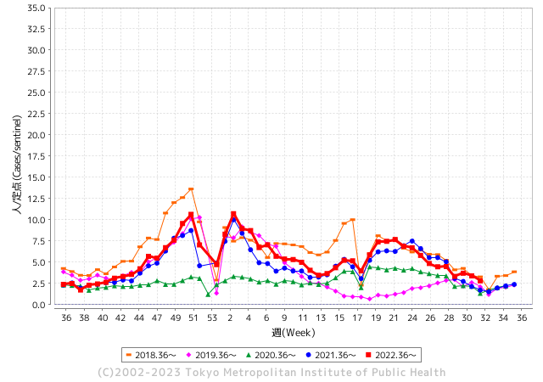
散発事故事例の報告例年より増加している。

 |  |  |  |  |  |  |  |  |  |  |  | レベル5

 |  |  |  |  |  |  |  |  |  |  |  | レベル4

 |  |  |  |  |  |  |  |  |  |  |  | レベル3

 |  |  |  |  |  |  |  |  |  |  |  | レベル2
GⅡ 31週 0例 |  |  |  |  | GⅡ 32週 0例 |  |  |  |  |  |  | レベル1
地方衛生研究所情報 |  |  | 傾向 |  | 出典：地方衛生研究所ネットワーク
★数年間で二番目に高い比率でノロウイルス終息か |  |  |  |  |  |  |  | http://idsc.tokyo-eiken.go.jp/diseases/gastro/gastro/
 |  |  |  | 流行警報 | 警戒警報
 | 2023-08-13 |  | 低散発 | 定点観測値 |  | ▲:減少 | 今週のニュース（Noroｖｉｒｕｓ） (8/07-8/20)
先週
今週
都道府県名 | 流行 ☆増加 ★減少☆★1つで約1ポイント |  |  | 2023/31週 | 2023/32週 | 対前週 | 大量発症事故（業種／内容） 今週 , 先週 |  |  |  | ニュースソース | 日時
北海道 | ★ |  |  | 1.73 | 1.37 | ▲ 0.36 |  |  |  |  |  |  | 北海道
青森県 | ★ |  |  | 2.37 | 1.87 | ▲ 0.50 |  |  |  |  |  |  | 青森県
岩手県 | ★ |  |  | 3.74 | 2.76 | ▲ 0.98 |  |  |  |  |  |  | 岩手県
宮城県 | ★ |  |  | 1.67 | 1.44 | ▲ 0.23 |  |  |  |  |  |  | 宮城県
秋田県 | ☆ |  |  | 1.21 | 1.65 | 0.44 |  |  |  |  |  |  | 秋田県
山形県 | ☆ |  |  | 1.64 | 1.7 | 0.06 |  |  |  |  |  |  | 山形県
福島県 | ★ |  |  | 2.71 | 1.33 | ▲ 1.38 |  |  |  |  |  |  | 福島県
茨城県 | ★ |  |  | 2.85 | 2.36 | ▲ 0.49 |  |  |  |  |  |  | 茨城県
栃木県 | ★ |  |  | 1.4 | 0.72 | ▲ 0.68 |  |  |  |  |  |  | 栃木県
群馬県 | ★ |  |  | 3.87 | 3.06 | ▲ 0.81 |  |  |  |  |  |  | 群馬県
埼玉県 | ★ |  |  | 4.5 | 3.85 | ▲ 0.65 |  |  |  |  |  |  | 埼玉県
千葉県 | ★ |  |  | 3.91 | 3.02 | ▲ 0.89 |  |  |  |  |  |  | 千葉県
東京都 | ★ |  |  | 3.39 | 2.8 | ▲ 0.59 |  |  |  |  |  |  | 東京都
神奈川県 | ★ |  |  | 2.68 | 2.35 | ▲ 0.33 |  |  |  |  |  |  | 神奈川県
新潟県 | ★ |  |  | 3.62 | 2.31 | ▲ 1.31 |  |  |  |  |  |  | 新潟県
富山県 | ☆ |  |  | 2.66 | 3.08 | 0.42 |  |  |  |  |  |  | 富山県
石川県 | ☆ |  |  | 5.21 | 5.79 | 0.58 |  |  |  |  |  |  | 石川県
福井県 | ★ |  |  | 3.84 | 3.2 | ▲ 0.64 | 福井県の福井市保健所は8月17日、福井市のホテルの飲食店が調理、提供した料理を食べた市内外の男女13人が腹痛や嘔吐（おうと）などの症状を訴え、食中毒と断定したと発表した。有症者のうち少なくとも3人と調理従事者3人の便からノロウイルスが検出された。市は食品衛生法に基づき、同店を17、18日の2日間営業停止処分にした。同店は患者発生を把握した14日午後から20日まで営業を自粛している。 |  |  |  | 福井新聞 | 2023-08-18 | 福井県
山梨県 | ★ |  |  | 3.29 | 2.71 | ▲ 0.58 |  |  |  |  |  |  | 山梨県
長野県 | ★ |  |  | 2.85 | 2.64 | ▲ 0.21 |  |  |  |  |  |  | 長野県
岐阜県 | ☆ |  |  | 1.79 | 1.92 | 0.13 |  |  |  |  |  |  | 岐阜県
静岡県 | ★ |  |  | 2.75 | 2.57 | ▲ 0.18 |  |  |  |  |  |  | 静岡県
愛知県 | ★ |  |  | 2.55 | 1.69 | ▲ 0.86 |  |  |  |  |  |  | 愛知県
三重県 | ★ |  |  | 4.02 | 3.55 | ▲ 0.47 |  |  |  |  |  |  | 三重県
滋賀県 | ☆ |  |  | 3.19 | 3.25 | 0.06 |  |  |  |  |  |  | 滋賀県
京都府 | ☆ |  |  | 1.7 | 1.89 | 0.19 |  |  |  |  |  |  | 京都府
大阪府 | ★ |  |  | 3 | 1.9 | ▲ 1.10 |  |  |  |  |  |  | 大阪府
兵庫県 | ★ |  |  | 3.5 | 2.53 | ▲ 0.97 |  |  |  |  |  |  | 兵庫県
奈良県 | ★★ |  |  | 3.06 | 1.53 | ▲ 1.53 |  |  |  |  |  |  | 奈良県
和歌山県 | - |  |  | 2.23 | 2.23 | 0.00 |  |  |  |  |  |  | 和歌山県
鳥取県 | ★★ |  |  | 4.32 | 2.58 | ▲ 1.74 |  |  |  |  |  |  | 鳥取県
島根県 | ★ |  |  | 3.83 | 3.17 | ▲ 0.66 |  |  |  |  |  |  | 島根県
岡山県 | ★ |  |  | 3.04 | 3 | ▲ 0.04 |  |  |  |  |  |  | 岡山県
広島県 | ★ |  |  | 3.38 | 2.53 | ▲ 0.85 |  |  |  |  |  |  | 広島県
山口県 | ★ |  |  | 2.86 | 2.55 | ▲ 0.31 |  |  |  |  |  |  | 山口県
徳島県 | ★ |  |  | 2.96 | 2.57 | ▲ 0.39 |  |  |  |  |  |  | 徳島県
香川県 | ★ |  |  | 4.25 | 3.71 | ▲ 0.54 |  |  |  |  |  |  | 香川県
愛媛県 | ★ |  |  | 4.32 | 3.81 | ▲ 0.51 |  |  |  |  |  |  | 愛媛県
高知県 | #NULL! |  |  | 2.04 | 2.04 | 0.00 |  |  |  |  |  |  | 高知県
福岡県 | ★ |  |  | 3.82 | 2.68 | ▲ 1.14 |  |  |  |  |  |  | 福岡県
佐賀県 | ★ |  |  | 1.35 | 1.26 | ▲ 0.09 |  |  |  |  |  |  | 佐賀県
長崎県 | ☆ |  |  | 1.45 | 1.66 | 0.21 |  |  |  |  |  |  | 長崎県
熊本県 | ★★ |  |  | 4.98 | 3.08 | ▲ 1.90 |  |  |  |  |  |  | 熊本県
大分県 | ★ |  |  | 6.36 | 5.14 | ▲ 1.22 |  |  |  |  |  |  | 大分県
宮崎県 | ★ |  |  | 5.14 | 3.92 | ▲ 1.22 |  |  |  |  |  |  | 宮崎県
鹿児島県 | ★ |  |  | 3.23 | 2.51 | ▲ 0.72 |  |  |  |  |  |  | 鹿児島県
沖縄県 | FALSE |  |  | 1.9 | 1.9 | 0.00 |  |  |  |  |  |  | 沖縄県
全国 | ★ |  |  | 3.1 | 2.48 | ▲ 0.62
 |  |  |  |  |  |  |  |  |  |  | 0 | 0
 |  |  |  | 今週 |  |  | 管理レベル「2」
 |  | 先週に比べて全国平均は |  |  |  | 2.48 | ：先週より | ▲ 0.62
 |  | 東京都は |  |  |  | 2.80 | ：先週より | ▲ 0.59
 |  | 最高指数は |  |  | 石川県 | 5.79 | 全国で10.00を超える都道府県数は |  | 0ヶ所 | 増減 | 0

2 | 9-10月、4月以降 施設の所在市町村で流行・ 食中毒が報告される 定点観測値が5.00前後 |  |  |  |  | 【情報共有】 週間・情報収集/情報は毎週確認する 【常設】 嘔吐物処理セットの配備 【体調管理】従業員の健康状況を徹底し、不良者は調理・加工ラインより外す

32(31) 衛生訓話

毎週 ひとつ 覚えていきましょう
今週のお題 (お客様からのお申し出や、ご指摘には速やかに答えましょう!)
お客様からのお申し出に速やかに答えられないと苦情になります
↓ 職場の先輩は以下のことを理解して わかり易く 指導しましょう ↓
 | 杉並区保健所のHPより引用
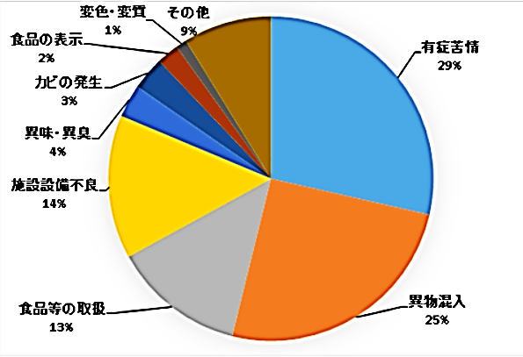
 |  | ★東京都に寄せられる食品苦情数は年間で4,500-5,000件。そのうち半数の50%は飲食店が占めている。 ★1/4が体調不良に関するもので原因が不明な事例。次に多いのが異物混入である。 ★飲食店など対面販売で、はっきりクレームをいう人は、1-2割程度であると言われる。これ以外の多くの客は、接客や施設の不具合、些細な不満について明言しない代わり簡単に次からその店に行かなくなる。 ★客が飲食店に不快を感じる内容としては、飲食物中の異物混入、食品取扱者の清潔感の無い身支度、行動、施設内外の汚れ、破損部放置、無愛想な接客態度など多岐にわたる。 ★お客様からの申し出やどんなに小さな問題に関しても、常にお客様に満足頂けているか、不満はないか感じ取ることが大切なことである。

(HACCP制度化に沿うものです) 事故は起こさせない、更に顧客満足を高めること
https://www.city.suginami.tokyo.jp/guide/kenko/shokuhin/1004830.html

 | ★お客様からのお申し出や、ご指摘に対しては速やかに、適切にお答えしましょう ! この対応を間違えると、クレームやお店のマイナスイメージにつながってしまいます。 速やかに責任者に取り次ぎ、適切に対応しましょう。

問題をこじらせる対応
・話を真剣に聞かない ・よく話を聞かず言い訳ばかりする ・責任を持った者がなかなか出てこない
・言いがかりとして反論する ・クレーマーとして片付けようとする ・お金や物で対応しようとする

32(31) 感染症統計
届出感染症 第三類 腸管出血性大腸菌 |  |  |  |  |  |  |  |  |  |  |  |  |  | 届出感染症 第三類 細菌性赤痢菌
全国 報告数推移 医療機関からの届出数 |  |  |  |  |  |  |  |  |  |  |  |  |  | 全国 報告数推移 届出患者数（人）
 | 1月 | 2月 | 3月 | 4月 | 5月 | 6月 | 7月 | 8月 | 9月 | 10月 | 11月 | 12月 | 合計 |  | 1月 | 2月 | 3月 | 4月 | 5月 | 6月 | 7月 | 8月 | 9月 | 10月 | 11月 | 12月 | 合計
12-21年月平均 | 68 | 56 | 67 | 103 | 188 | 415 | 607 | 818 | 565 | 364 | 207 | 135 | 3,640 | 12-21年月平均 | 8 | 9 | 13 | 7 | 9 | 9 | 8 | 11 | 10 | 20 | 12 | 12 | 131
 |  |  |  |  |  |  |  | 今週 |  |  |  |  |  |  |  |  |  |  |  |  |  | 今週
 |  |  |  |  |  |  |  | 193 |  |  |  |  |  |  |  |  |  |  |  |  |  | 0
2023年 | 82 | 62 | 99 | 112 | 224 | 525 | 515 | 193 |  |  |  |  |  | 2023年 | 1 | 1 | 4 | 2 | 2 | 7 | 6 | 0
2022年 | 81 | 39 | 72 | 89 | 258 | 416 | 554 | 568 | 578 | 337 | 169 | 168 | 3,329 | 2022年 | 0 | 5 | 4 | 1 | 1 | 1 | 1 | 1 | 0 | 0 | 0 | 2 | 16
2021年 | 81 | 48 | 71 | 128 | 171 | 350 | 569 | 553 | 458 | 306 | 220 | 229 | 3,184 | 2021年 | 1 | 2 | 1 | 0 | 0 | 0 | 1 | 1 | 0 | 1 | 0 | 0 | 7
2020年 | 112 | 85 | 60 | 97 | 95 | 305 | 544 | 449 | 475 | 505 | 219 | 98 | 3,044 | 2020年 | 16 | 1 | 19 | 3 | 13 | 1 | 2 | 2 | 0 | 24 | 4 | 2 | 87
2019年 | 84 | 100 | 77 | 80 | 236 | 438 | 631 | 752 | 523 | 427 | 253 | 136 | 3,737 | 2019年 | 7 | 7 | 13 | 3 | 8 | 11 | 5 | 11 | 9 | 9 | 20 | 37 | 140
2018年10月3日、山梨県内の宿坊を利用した2グループ42名が赤痢にかかりました。使用水や従事者からは赤痢菌が検出されておらず現在のところ感染源は不明です。
2018年 | 41 | 44 | 67 | 103 | 311 | 415 | 539 | 1,165 | 534 | 297 | 205 | 92 | 3,813 | 2018年 | 9 | 22 | 18 | 9 | 21 | 14 | 6 | 13 | 7 | 81 | 31 | 37 | 268
埼玉県と群馬県の総菜店で販売されたポテトサラダを食べた人が腸管出血性大腸菌O157に感染した、という集団食中毒に関するニュースが2017年8月21日以降、新聞やテレビで取り上げられました。
2017年 | 57 | 35 | 95 | 112 | 131 | 340 | 483 | 1339 | 614 | 349 | 236 | 68 | 3,859 | 2017年 | 19 | 12 | 8 | 12 | 7 | 15 | 16 | 12 | 16 | 6 | 12 | 6 | 141
2016年 | 68 | 42 | 44 | 75 | 135 | 448 | 507 | 808 | 795 | 313 | 246 | 143 | 3,624 | 2016年 | 9 | 16 | 12 | 6 | 7 | 14 | 9 | 14 | 9 | 9 | 8 | 7 | 120
2011年8月に外食チェーン店が原因とされた赤痢菌Shigella sonneiの広域集団感染事例が青森県、宮城県、山形県、福島県において発生した。本事例は、それとほぼ同時期に発生しておりその関連性が強く疑われた事例である。
※2023年 第32週（8/7～8/13） 現在 |  |  |  |  |  |  |  |  |  |  |  |  |  | ※2023年 第32週（8/7～8/13） 現在

 | 腸管出血性大腸菌 |  | 平年並み |  |  |  |  |  |  |  |  |  |  |  | 赤痢 | 増加中 注意!
Ｈ２９／８月は非常に多かった

腸管出血性大腸菌
 | 2023年 | 2022年 | 2021年 | 2020年 | 2019年 | 2018年 | 2017年 | 2016年 | 2015年
 | 82 | 81 | 81 | 112 | 84 | 41 | 57 | 68
 | 62 | 39 | 48 | 85 | 100 | 44 | 35 | 42
 | 99 | 72 | 71 | 60 | 77 | 67 | 95 | 44
 | 112 | 89 | 128 | 97 | 80 | 103 | 112 | 75
 | 224 | 258 | 171 | 95 | 236 | 311 | 131 | 135
 | 525 | 416 | 350 | 305 | 438 | 415 | 340 | 448
 | 515 | 554 | 569 | 544 | 631 | 539 | 483 | 507
 | 193 | 568 | 553 | 449 | 752 | 1,165 | 1,339 | 808
 |  | 578 | 458 | 475 | 523 | 534 | 614 | 795
 |  | 337 | 306 | 505 | 427 | 297 | 349 | 313
 |  | 169 | 220 | 219 | 253 | 205 | 236 | 246
 |  | 168 | 229 | 98 | 136 | 92 | 68 | 143
細菌性赤痢菌
 | 2023年 | 2022年 | 2021年 | 2020年 | 2019年 | 2018年 | 2017年 | 2016年
 | 1 | 0 | 1 | 16 | 7 | 9 | 19 | 9
 | 1 | 5 | 2 | 1 | 7 | 22 | 12 | 16
 | 4 | 4 | 1 | 19 | 13 | 18 | 8 | 12
 | 2 | 1 | 0 | 3 | 3 | 9 | 12 | 6
 | 2 | 1 | 0 | 13 | 8 | 21 | 7 | 7
 | 7 | 1 | 0 | 1 | 11 | 14 | 15 | 14
 | 6 | 1 | 1 | 2 | 5 | 6 | 16 | 9
 | 0 | 1 | 1 | 2 | 11 | 13 | 12 | 14
 |  | 0 | 0 | 0 | 9 | 7 | 16 | 9
 |  | 0 | 1 | 24 | 9 | 81 | 6 | 9
 |  | 0 | 0 | 4 | 20 | 31 | 12 | 8
 |  | 2 | 0 | 2 | 37 | 37 | 6 | 7

コロナ５類移行に伴う 人の往来の増加、会食機会の増加。 食肉原材不足から 衛生度合いの低い原材料の市場への放出?

※2023年 第11週（3/13～3/19） 現在

 |  |  |  |  |  |  |  |  |  |  |  |  |  |  | 腸管系感染症は新型コロナウイルス予防の手洗い、手指消毒で
 |  |  |  |  |  |  |  |  |  |  |  |  |  |  | 圧倒的に感染防御できている

31(30) 感染症情報
2023年第30週（7月24日〜 7月30日）、2023年第31週（7月31日〜 8月6日）
1類感染症 | 報告なし
2類感染症 | 結核例 244
指定感染症 新型コロナウイルス感染症 | 厚生労働省：国内の発生状況など https://www.mhlw.go.jp/stf/covid-19/kokunainohasseijoukyou.html#h2_1 厚生労働省：データからわかる－新型コロナウイルス感染症情報－ https：//covid19.mhlw.go.jp/
 | https://www.mhlw.go.jp/stf/covid-19/kokunainohasseijoukyou.html#h2_1
 | 厚生労働省：データからわかる－新型コロナウイルス感染症情報－
 | https：//covid19.mhlw.go.jp/
3類感染症 細菌性赤痢2例
腸管出血性大腸菌感染症 | 腸管出血性大腸菌感染症131例（有症者89例、うちHUS 3例） 感染地域：国内106例、韓国2例、国内・国外不明23例 国内の感染地域：大阪府13例、東京都11例、神奈川県11例、北海道6例、千葉県6例、兵庫県6例、愛知県5例、香川県5例、山形県4例、群馬県4例、福岡県4例、岩手県2例、埼玉県2例、静岡県2例、滋賀県2例、広島県2例、鹿児島県2例、宮城県1例、福島県1例、茨城県1例、長野県1例、岐阜県1例、京都府1例、島根県1例、岡山県1例、山口県1例、愛媛県1例、佐賀県1例、大分県1例、 国内（都道府県不明）7例
 | 年齢群：‌2歳（2例）、3歳（3例）、4歳（1例）、5歳（1例）、6歳（4例）、7歳（1例）、 8歳（5例）、9歳（1例）、10代（18例）、20代（39例）、30代（13例）、 40代（10例）、50代（12例）、60代（10例）、70代（8例）、80代（3例） | 血清群・毒素型：‌O157 VT1・VT2（48例）、O157 VT2（34例）、O103 VT1（5例）、O111 VT1・VT2（5例）、 O157 VT1（5例）、O26 VT1（4例）、O111VT1（2例）、O128 VT2（1例）、O136 VT1（1例）、O8 VT1（1例）、 その他・不明（25例） 累積報告数：1,615例（有症者1,081例、うちHUS 26例．死亡2例）
腸チフス | 腸チフス1例 感染地域：ニジェール
４類感染症 | E型肝炎9例 感染地域（感染源）：‌埼玉県2例（不明2例）、宮城県1例（不明）、 新潟県1例（不明）、山口県1例（不明）、 国内（都道府県不明）3例（生焼けの豚肉1例、不明2例）、 国内・国外不明1例（不明） | レジオネラ症47例（肺炎型44例、ポンティアック型3例） 感染地域：愛知県4例、宮城県3例、福島県3例、新潟県3例、北海道2例、山形県2例、茨城県2例、兵庫県2例、 岩手県1例、秋田県1例、栃木県1例、群馬県1例、東京都1例、福井県1例、岐阜県1例、静岡県1例、三重県1例、 滋賀県1例、岡山県1例、徳島県1例、高知県1例、福岡県1例、沖縄県1例、タイ3例、国内・国外不明8例 年齢群：‌30代（2例）、40代（2例）、50代（8例）、60代（14例）、70代（12例）、80代（7例）、90代以上（2例） 累積報告数：1,220例
5類感染症 | アメーバ赤痢7例（腸管アメーバ症6例、腸管外アメーバ症1例） 感染地域：‌千葉県1例、東京都1例、大阪府1例、兵庫県1例、国内 （都道府県不明）1例、国内・国外不明2例 感染経路：性的接触1例（同性間）、その他・不明6例

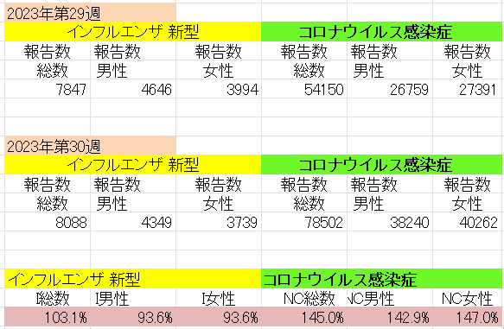
インフルエンザ と 新型コロナ

 |  | 対前週 インフルエンザ 3.1%増加 新型コロナウイルス 45.0%増加

